Forside
UlykkesStatistik 2023
23. august 2024
Statistik-Nyt

Ulykkesfrekvensen for 2023 ligger på 242,8 arbejdsulykker pr. 10.000 årsværk. Ulykkesfrekvensen ligger derved lavere end sidste år og lavere end den gennemsnitlige ulykkesfrekvens over de sidste fem år. Både servicebranchen og fremstillingsbranchen oplever et fald i ulykkesfrekvensen og fremstillingsbranchen ligger lavere end gennemsnittet for de seneste fem år.
Lavere ulykkesfrekvens for service og fremstilling for 2023
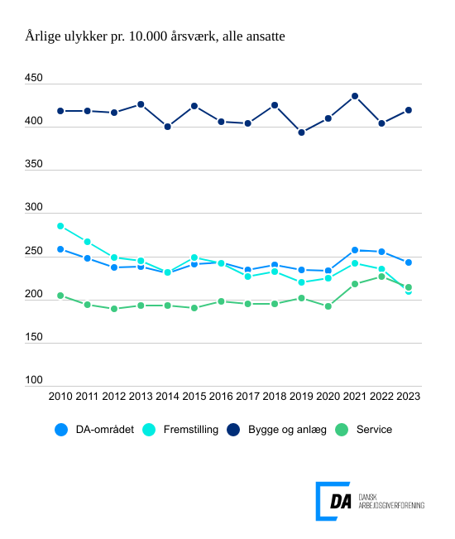

Tabel 1 Ulykkesfrekvens, alle medarbejdere og arbejdere, hovedbrancher
Tabel 2 Ulykkesfrekvens, hovedarbejdsfunktioner, alle medarbejdere
Tabel 3 Ulykkesfrekvens, alle medarbejdere og arbejdere, hvordan skaden skete
Tabel 4 Ulykkesfrekvens, alle medarbejdere og arbejdere, skadet del af legemet
Tabel 5 Ulykkesfrekvens, alle medarbejdere og arbejdere, skadens art
Tabel 6 Ulykkesfrekvens, alle medarbejdere og arbejdere, afvigelse
Tabel 7 Ulykkesfrekvens, alle medarbejdere og arbejdere, forventet fravær
Tabel 8 Ulykkesfrekvens, alle medarbejdere og arbejdere, alder
Tabel 9 Ulykkesfrekvens, alle medarbejdere og arbejdere, regioner
Tabel 10 Ulykkesfrekvens, alle medarbejdere og arbejdere, virksomhedsstørrelse
Tabel 11 Ulykkesfrekvens, uden vikarer
Metode
Kontakt

DA’s statistik over arbejdsulykker viser, at ulykkesfrekvensen, der måler antal anmeldte ulykker pr. 10.000 årsværk, ligger på 242,8 i 2023 for DA-området under ét. Til sammenligning er den gennemsnitlige ulykkesfrekvens over de seneste fem år på 244,6. Ulykkesfrekvensen for arbejdere er 383,6 anmeldte ulykker pr. 10.000 årsværk for 2023, hvor ulykkesfrekvensen for de seneste fem år er 382,1.
Ulykkesfrekvensen for service- og fremstillingsbranchen falder i forhold til sidste år. Begge brancher har færre ulykkesanmeldelser samtidig med antal præsterede årsværk stiger fra 2022 til 2023. For servicebranchen ligger ulykkesfrekvensen for 2023 på 213,9, mens gennemsnittet over de seneste fem år er på 210,9. Ulykkesfrekvensen for fremstillingsbranchen ligger på 209,6, mens gennemsnittet over de sidste fem år ligger på 226,1. Fremstillingsbranchen har fortsat en faldende tendens for ulykkesfrekvensen siden 2010.
Bygge og anlægsbranchen har for 2023 en stigende ulykkesfrekvens i forhold til året før og ulykkesfrekvensen ligger samtidig højere end gennemsnittet for de seneste 5 år. Ulykkesfrekvensen for bygge og anlægsbranchen for 2023 ligger på 419,5, mens gennemsnittet for de seneste fem år er på 412,8.

